COSTEO ESTÁNDAR
Empresa XY
Ficha de producto
Materia Prima
Elementos | Cantidad | Und. Medida | Valor x unidad | Valor total
Materiales | 5 | Metros | $ 2,500 | $ 12,500,000
Mano de obra mensual | 5 | Horas | $ 200 | $ 1,000,000
Maquila | 1 | Unidades | $ 1,000 | $ 1,000,000
CIF | 5 | Horas | $ 100 | $ 500,000
 |  |  |  | $ 15,000,000
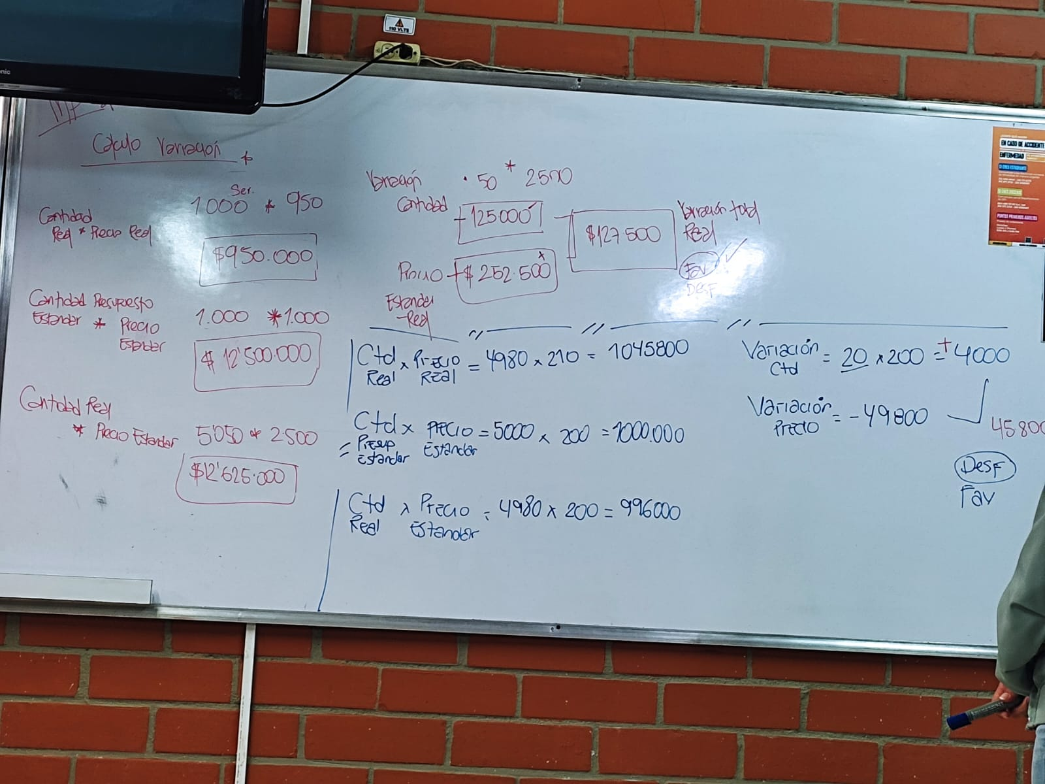
Se realizaron 1000 unidades | 1000 | 5000 |  | $ 14,888,312 | Esto es lo que al final nos ahorramos

Costos reales
Elementos | Cantidad | Valor real | Valor total
Materiales | $ 5,050 | $ 2,450 | $ 12,372,500
Mano de obra mensual | $ 4,980 | $ 210 | $ 1,045,800
Maquila | $ 1,000 | $ 950 | $ 950,000
CIF | $ 4,980 | $ 104 | $ 520,012
 |  | Total | $ 14,888,312

Cálculo de variación
Cantidad real | $ 5,050 | $ 2,450 | $ 12,372,500
Cantidad presupuesto | $ 5,000 | $ 2,500 | $ 12,500,000 | La variación final fue FAVORABLE.
Variación cantidad | $ 50 | $ 2,500 | $ 125,000
Variación precio | $ 2,500 | $ 5,050 | $ 127,500
 | $ 12,625,000 | $ 252,500

Mano de obra
Mano de obra | $ 4,980 | $ 210 | $ 1,045,800 |  |  | Tener en cuenta las fórmulas para hallar los precios y variaciones
Presupuesto estan*precio estandar | 5000 | $ 200 | $ 1,000,000 | La variación final fue DESFAVORABLE.
Cant real* precio estan | $ 4,980 | $ 200 | $ 996,000
Variación cantidad | $ 20 | $ 200 | 4000
Variación precio | -$ 49,800
Variación real | -$ 45,800 |  |  |  |  | VARIACIONES TOTALES
 |  |  |  |  |  | $ 127,500
Maquila |  |  |  |  |  | -$ 45,800
 | 1000 | $ 950 | $ 950,000 |  |  | $ 50,000
 | 1000 | $ 1,000 | $ 1,000,000 | La variación final fue FAVORABLE. |  | -$ 20,011.60
 | $ 1,000 | $ 1,000 | 1000000 |  |  | $ 111,688
 | $ - | 1000 | $ -
 | $ 50,000

CIF
 | $ 4,980 | $ 104 | $ 520,011.60
 | 5000 | $ 100 | $ 500,000 | La variación final fue DESFAVORABLE.
 | $ 4,980 | $ 100 | $ 498,000
 | $ 20 | $ 100 | 2000
 | -$ 20,011.60

